Eliminatoria
 | OCTAVOS DE FINAL

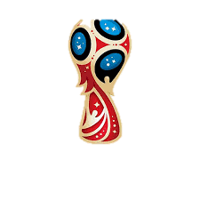
 | 2018-06-30 |  | CUARTOS DE FINAL
1° Grupo A | Rusia
 |  |  | 2018-07-06
 |  | Penales
 |  |  |  |  | SEMI FINAL
2° Grupo B | España
 |  |  |  |  | 2018-07-10
 |  |  |  | Penales
 | 2018-06-30
1° Grupo C | Australia

 |  | Penales

2° Grupo D | Croacia |  |  |  |  | FINAL
 |  |  |  |  |  | 2018-07-15

 | 2018-07-02
1° Grupo E | Brasil
 |  |  | 2018-07-06
 |  | Penales

2° Grupo F | Corea del Sur

 |  |  |  | Penales
 | 2018-07-02
1° Grupo G | Bélgica |  |  |  |  |  |  | CAMPEON

 |  | Penales

2° Grupo H | Japón

 |  |  |  |  |  |  | Penales
 | 2018-07-01
1° Grupo B | Irán
 |  |  | 2018-07-07
 |  | Penales

2° Grupo A | Uruguay
 |  |  |  |  | 2018-07-11 |  |  |  | SUB-CAMPEON
 |  |  |  | Penales
 | 2018-07-01
1° Grupo D | Argentina

 |  | Penales

2° Grupo C | Dinamarca

 | 2018-07-03
1° Grupo F | Alemania
 |  |  | 2018-07-07
 |  | Penales
 |  |  |  |  |  |  | 2018-07-14
2° Grupo E | Costa Rica |  |  |  |  |  |  |  |  | TERCER LUGAR

 |  |  |  | Penales |  |  |  | Penales
 | 2018-07-03
1° Grupo H | Colombia

 |  | Penales

2° Grupo G | Inglaterra

